チェックリスト
正常系数： | 1 | 試験 | 試験チェックリスト |  |  | 作成日
異常系数： | 0 |  |  |  |  | 2023-04-12
不具合数: | 0
サブシステム名称 （プログラム名称） |  |  | DST |  |  |  |  |  |  | 作成者
 |  |  |  |  |  |  |  |  |  | 房好平
区分 | １．単体 ２．結合 ３．総合 ４．システム基盤
チェック項目 |  |  |  |  | 確認内容 | テストID | 確認者 | 確認日 | 正常・異常系区分 | 不具合発生
項番 | テスト機能 | テスト内容 | 事前準備 | 実行コマンド |  |  |  |  |  |  | 集計ケースフラグ
1 | dseACLAbsAgCallList.pc → FN63-01_営業督促架電リスト管理業務（営業督促架電リスト抽出機能) | 新EDB環境での実行結果が、現ORA環境での実行結果と一致であることを確認する | 新EDB環境と現ORA環境に同様な入力データを配置する | /sb/dst/batch/batches/bin/dseACLAbsAgCallList XTDSTG05_RN016 XTDSTP16002J FN63_00_00 01 1 05 | 下記の出力データが一致であることを確認する 【DB出力】 dse_d_log dse_w_agentcalllistabs 【ファイル出力】 なし | N001 | 房好平 | 2023-04-14 | 正常系 |  | 1
2
3
4
日期和名字填一下
5
WBS上的机能名粘贴过来
执行用的命令粘贴过来
6
7
是比较对象的DB表名或者文件名填一下
不是比较对象的不用填，比如log文件不填
DB出力或者文件出力没有的时候写なし
文件名把前面路径带上，名字写成固定格式，比如带时间戳的时候例：
\FN13\IF102-03\cnvaft\Hanyou_Omt_CSS_BYT_日時.csv
8
9
10

ORA
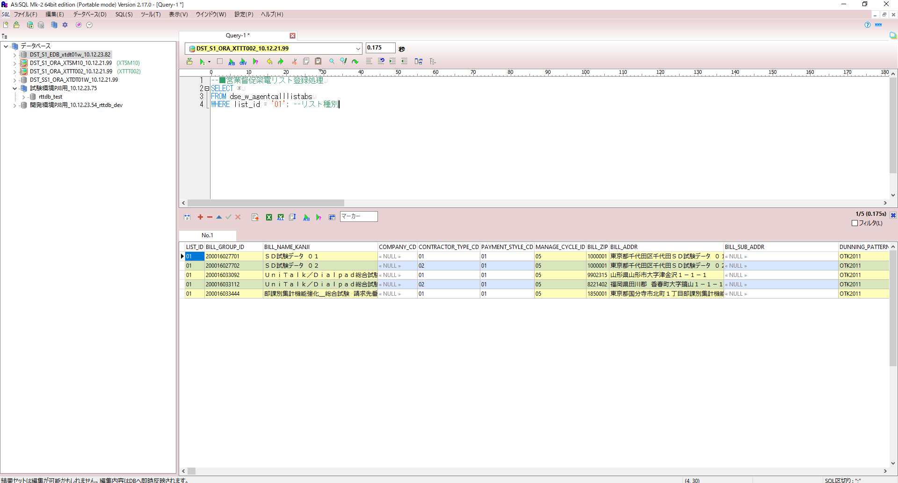
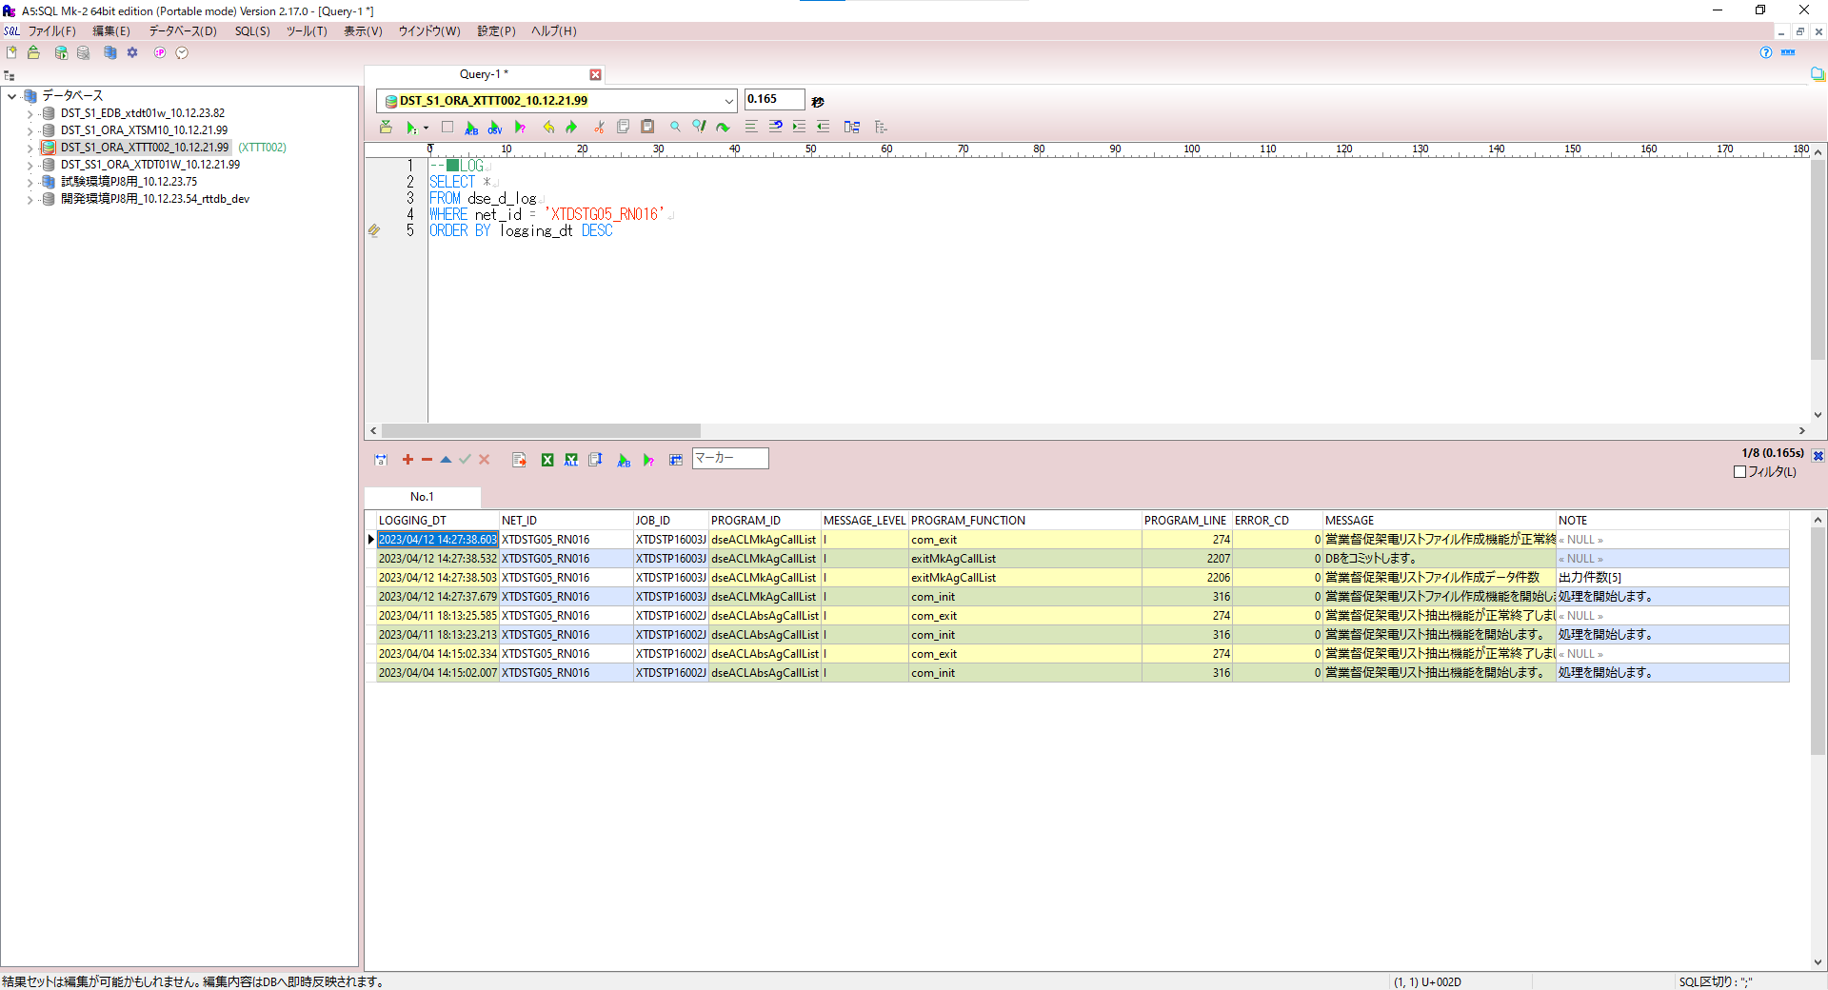
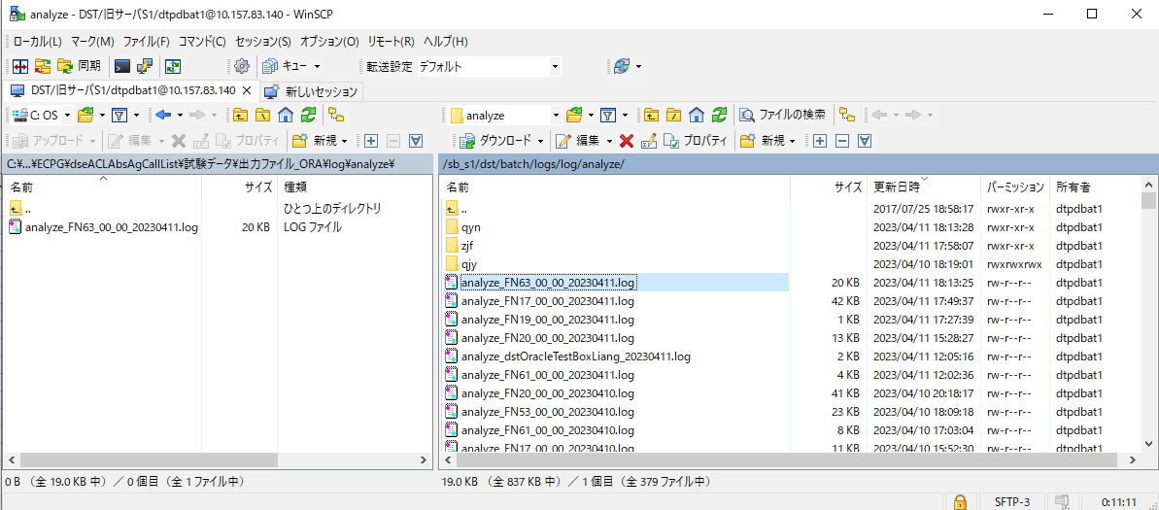
確認ポイント：
ジョブ処理、正常終了にする。

登録前DB：
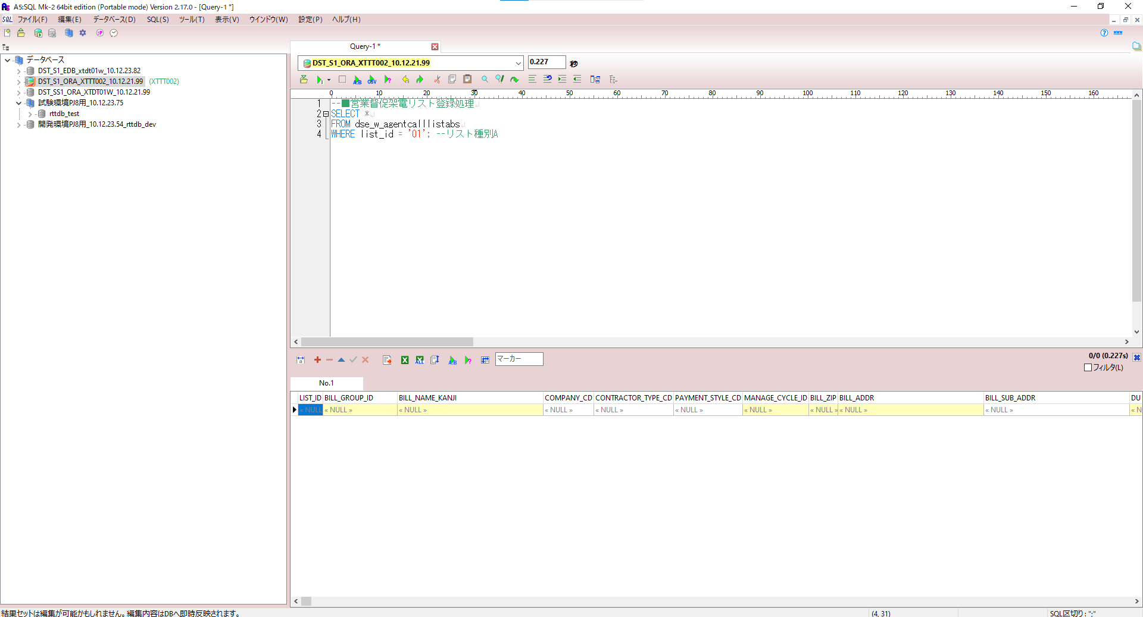

入力ファイル/DB：
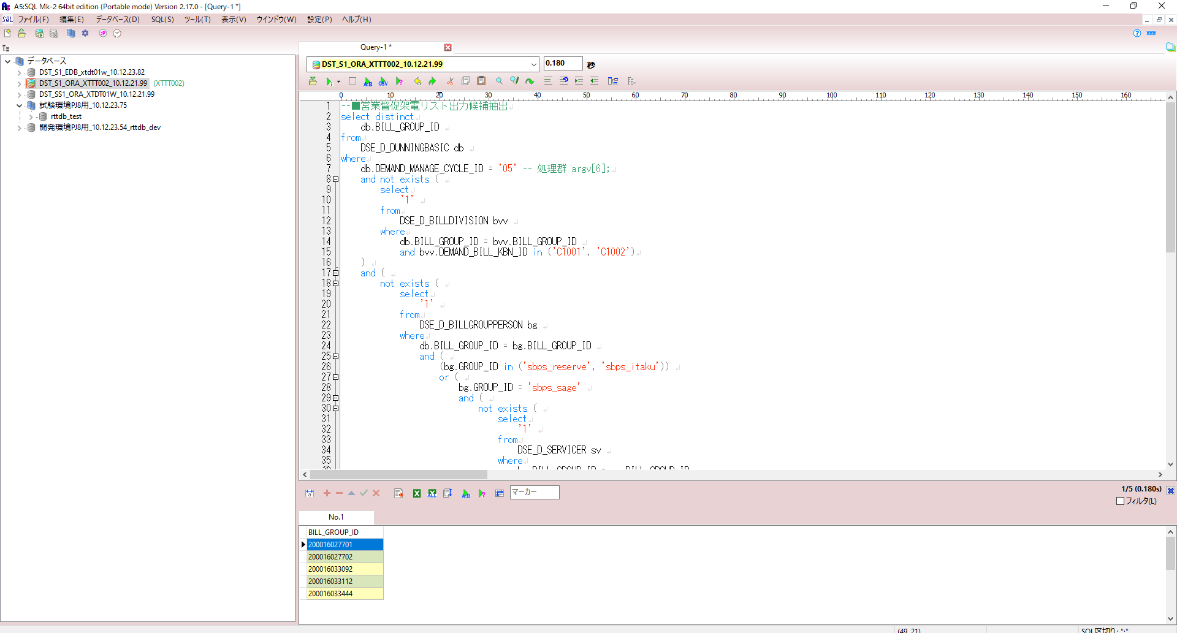

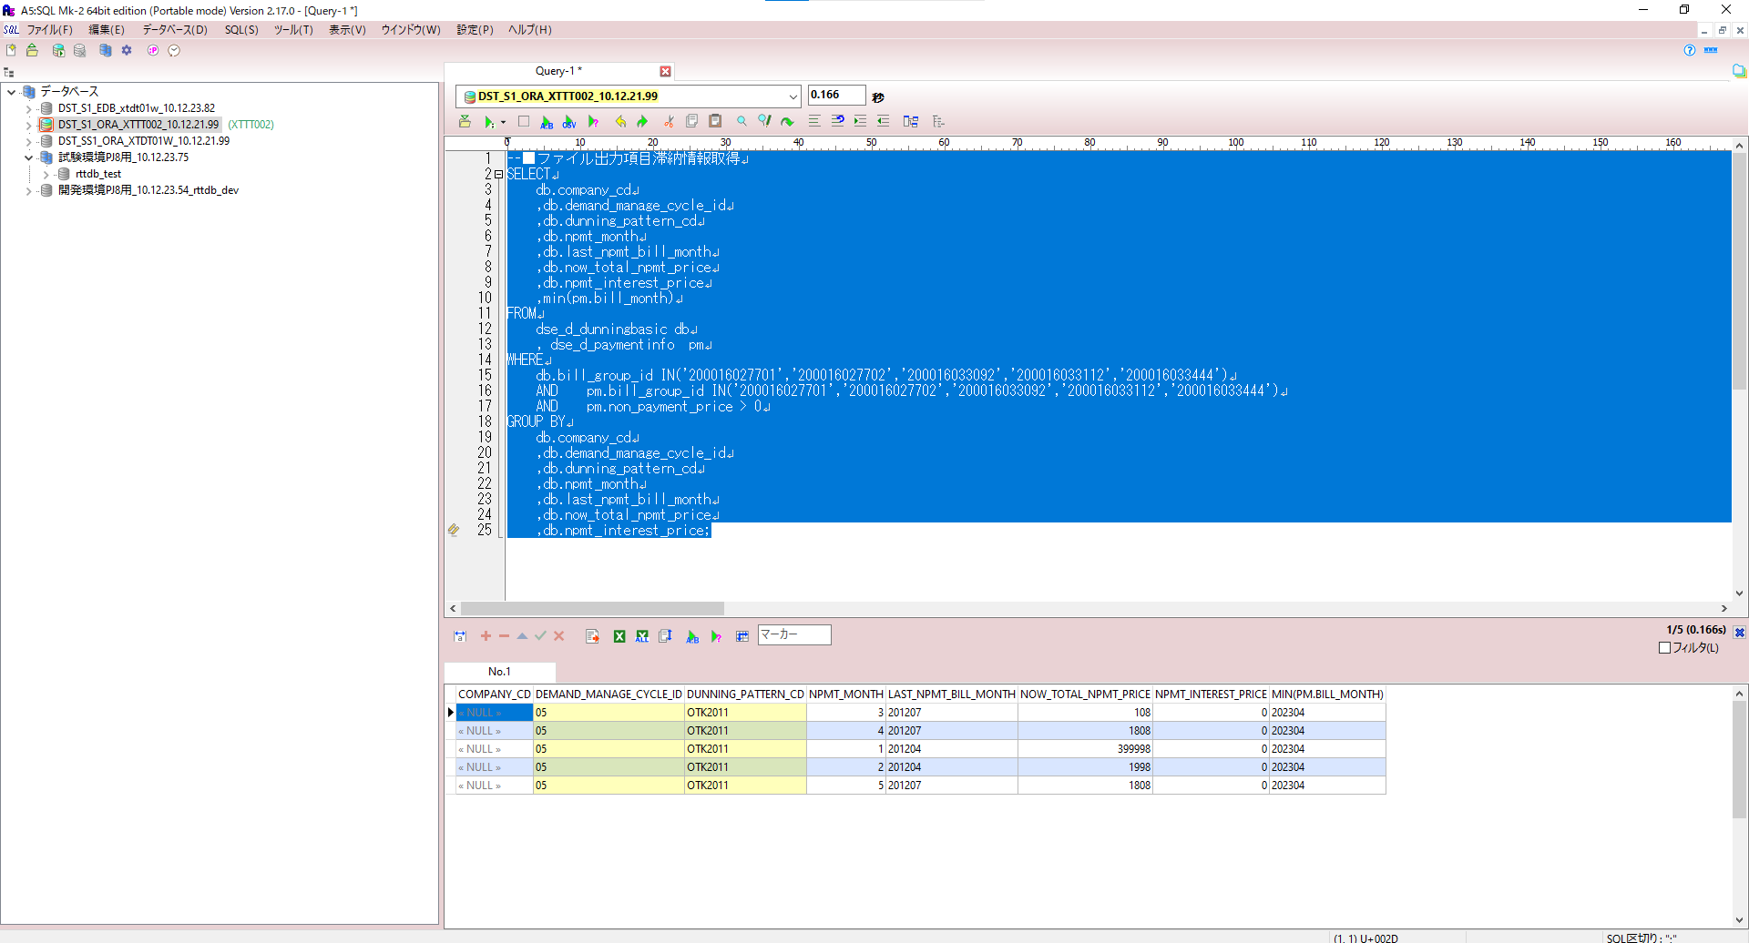

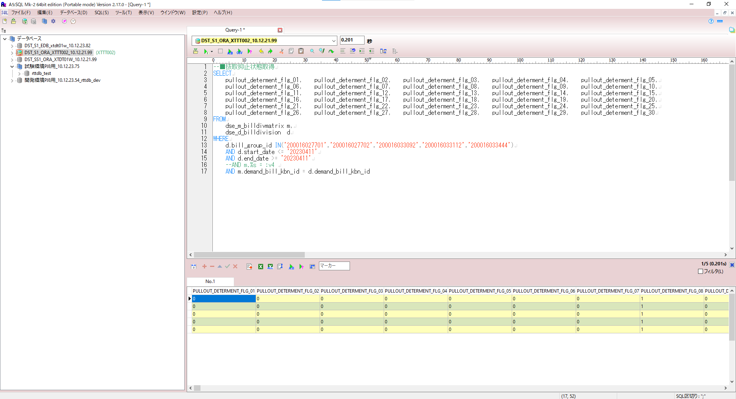

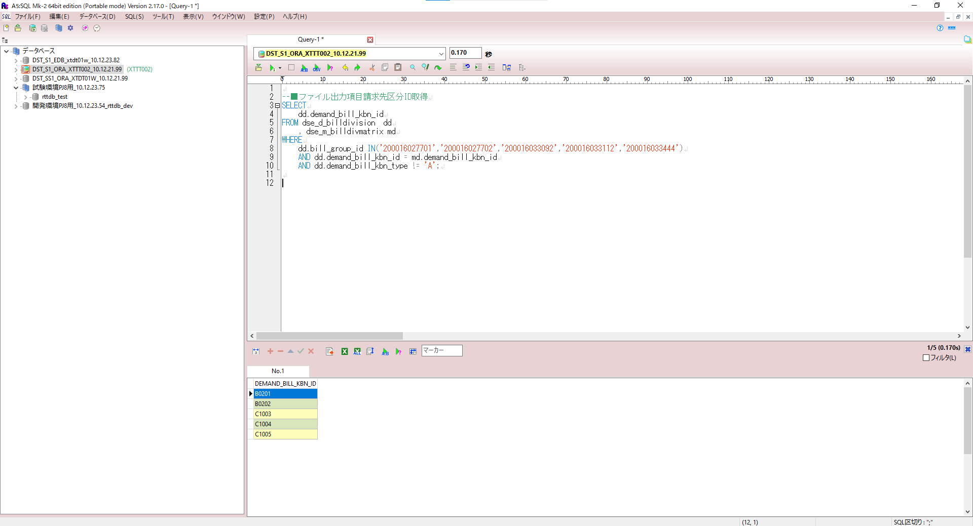

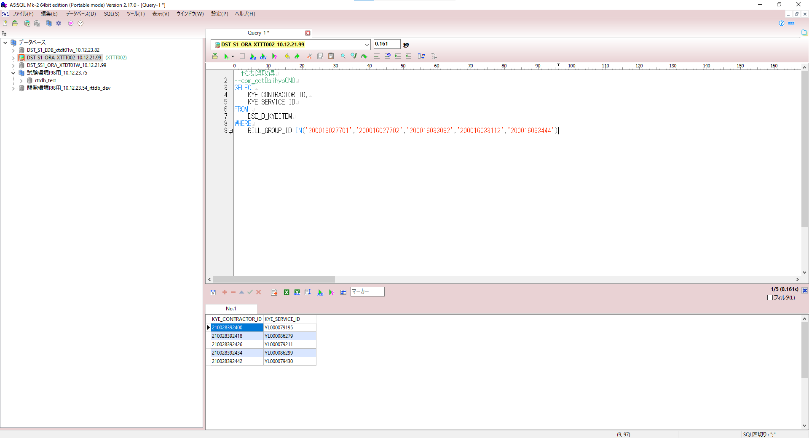

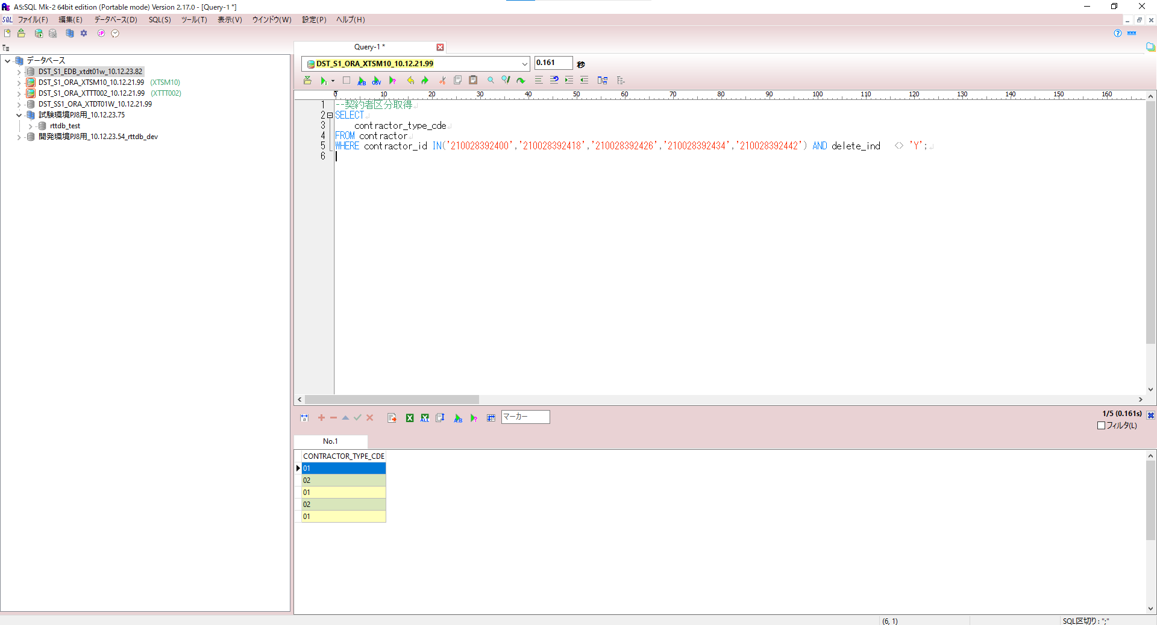

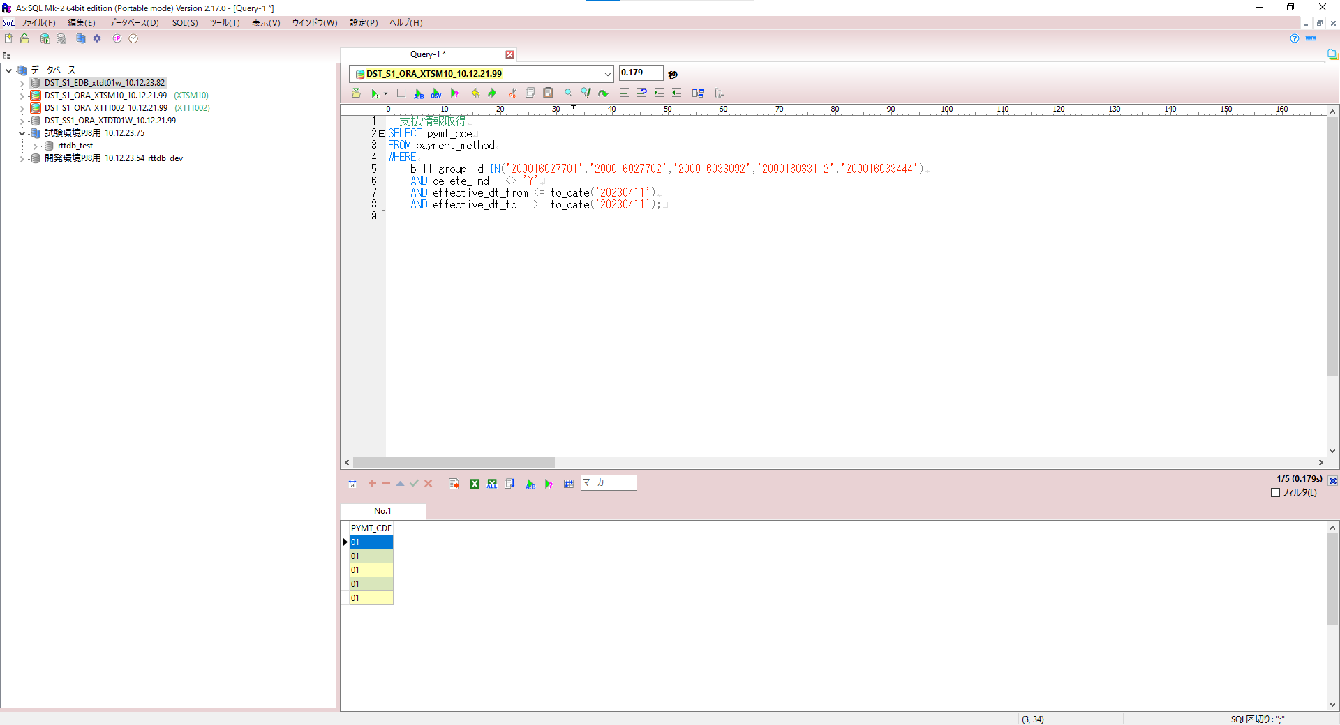

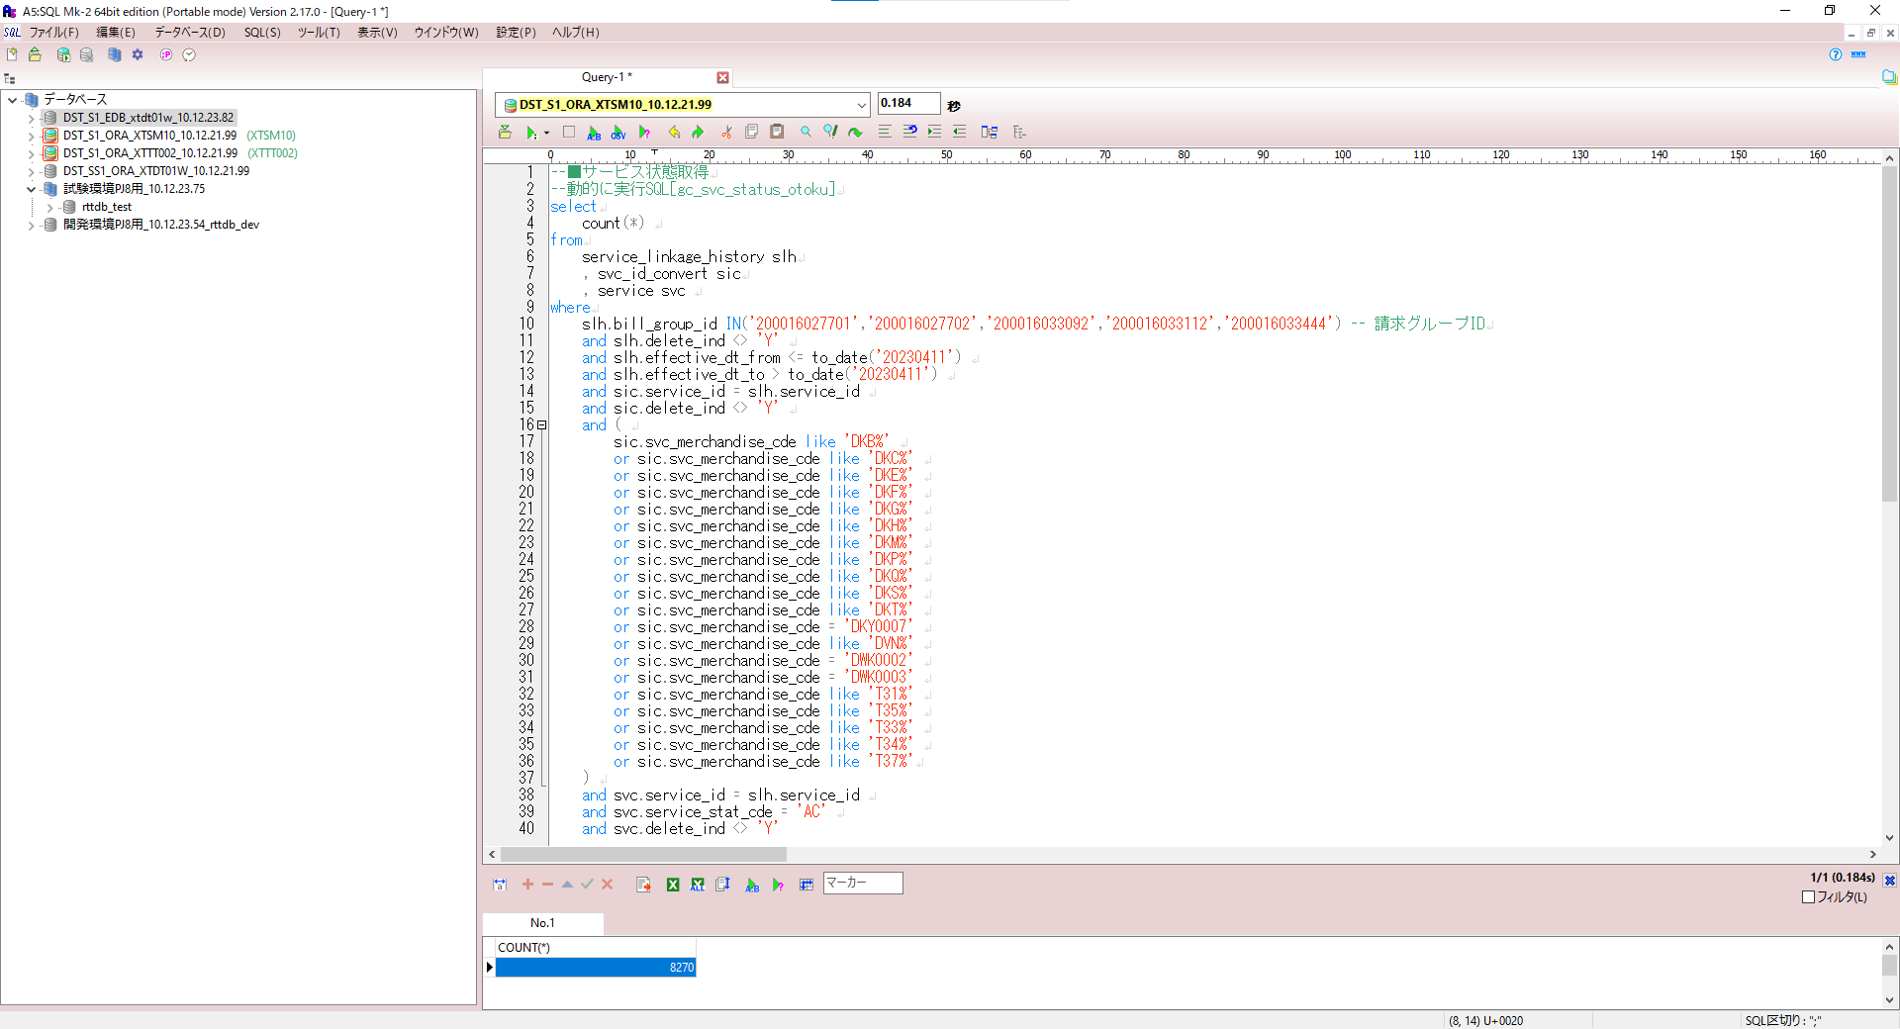

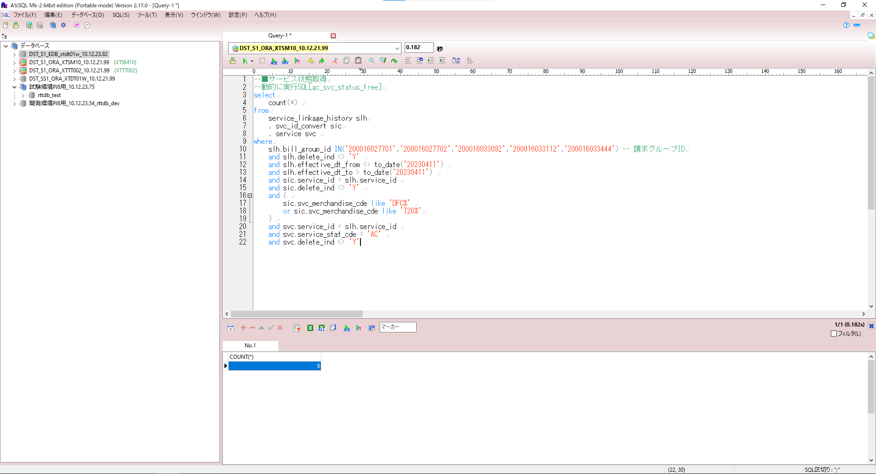

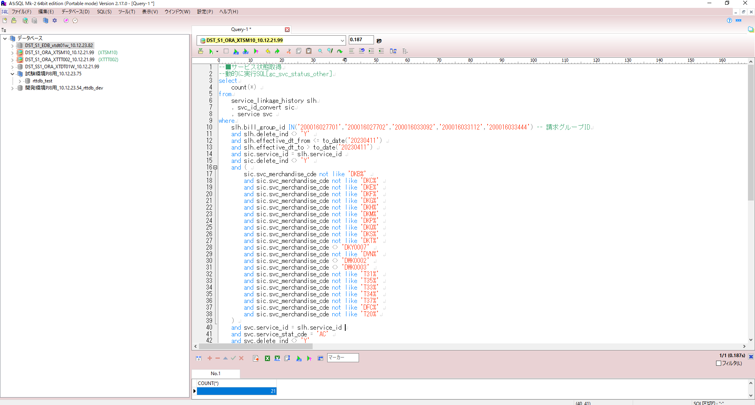

ジョブ処理
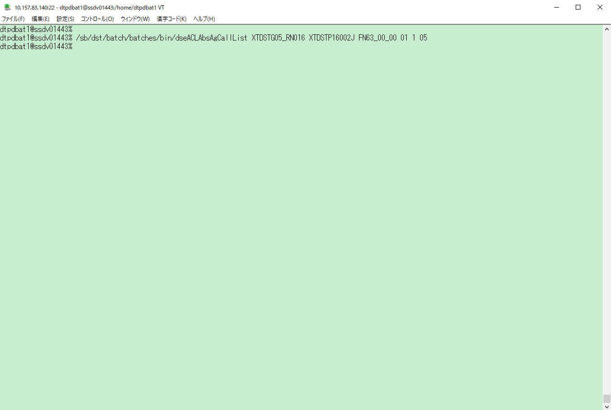

出力ファイル/DB：

EDB
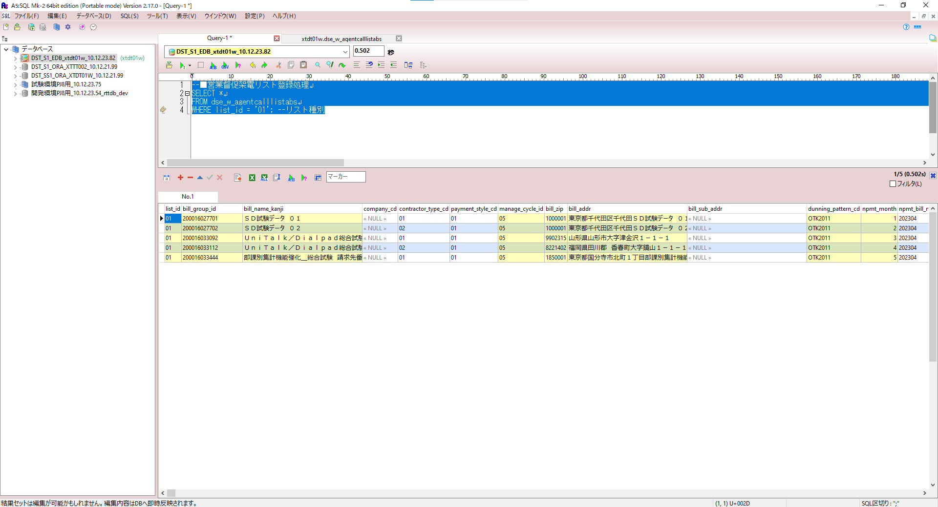
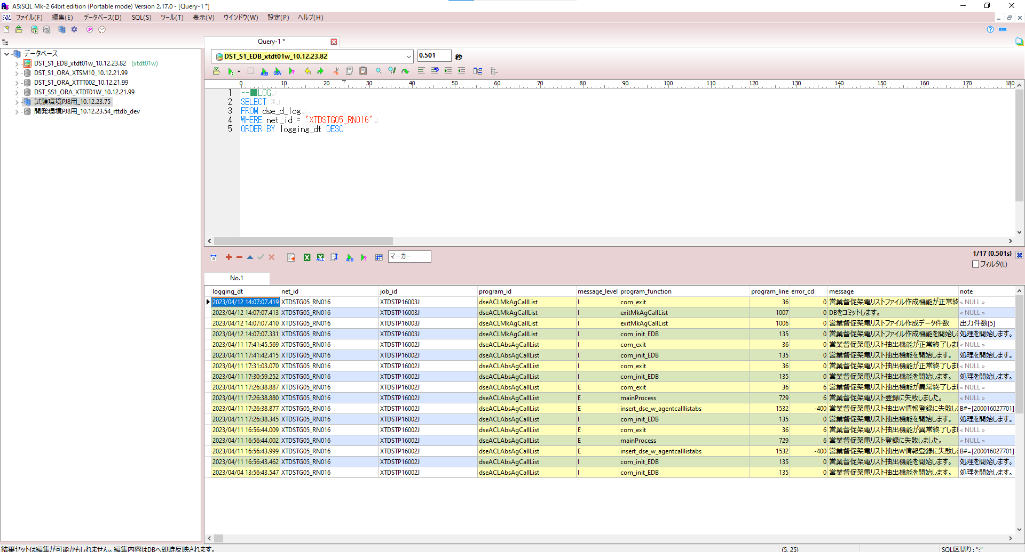
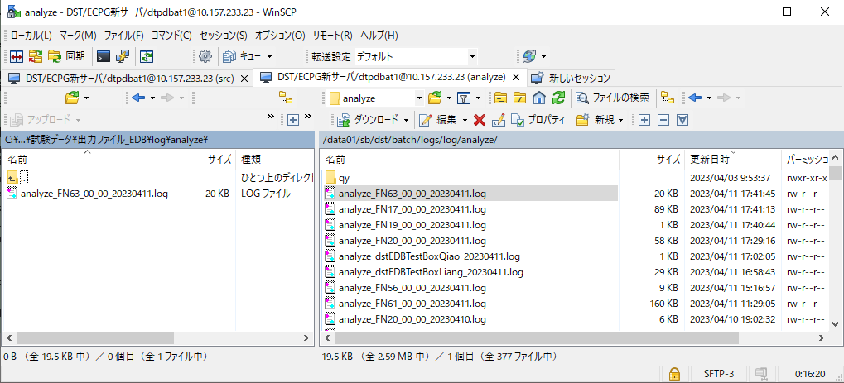
確認ポイント：
ジョブ処理、正常終了にする。

登録前DB：
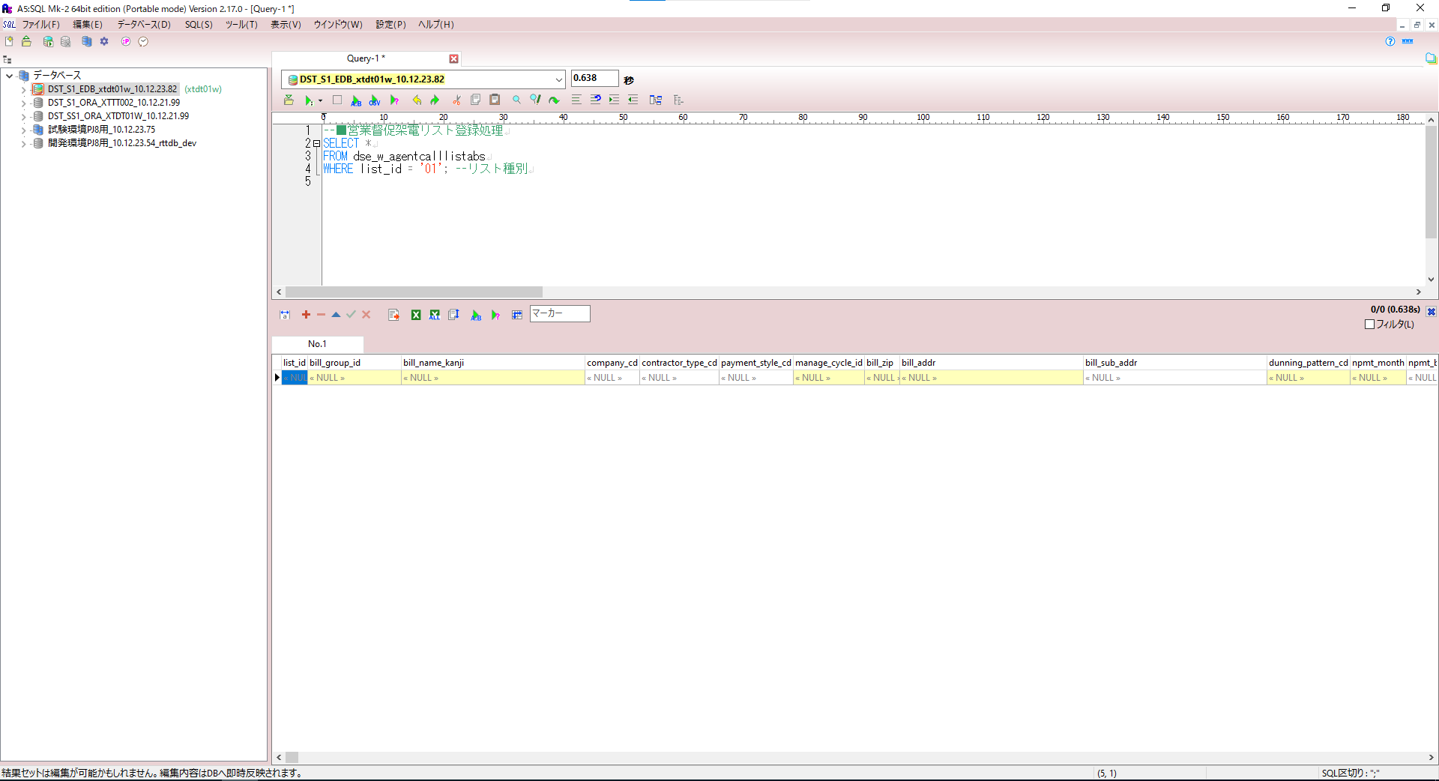

入力ファイル/DB：
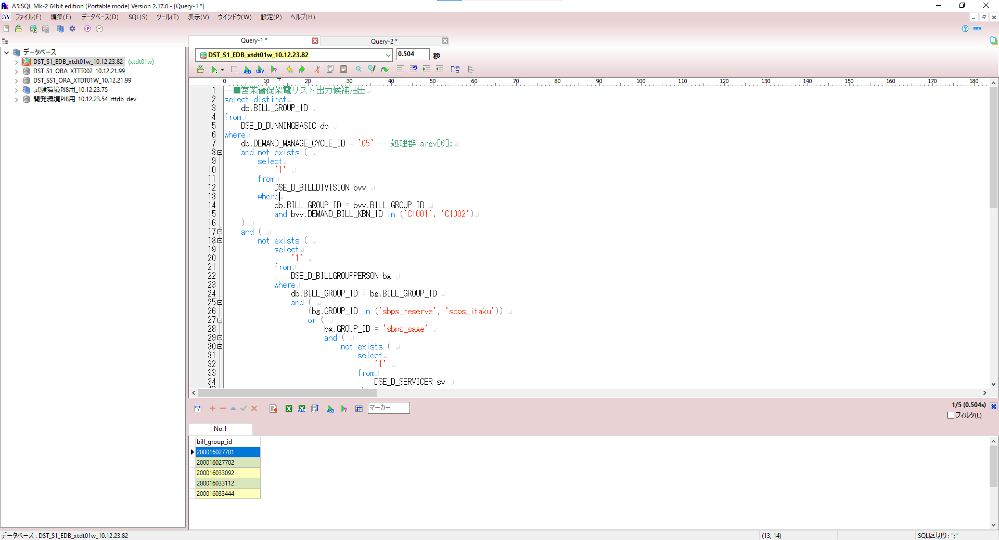

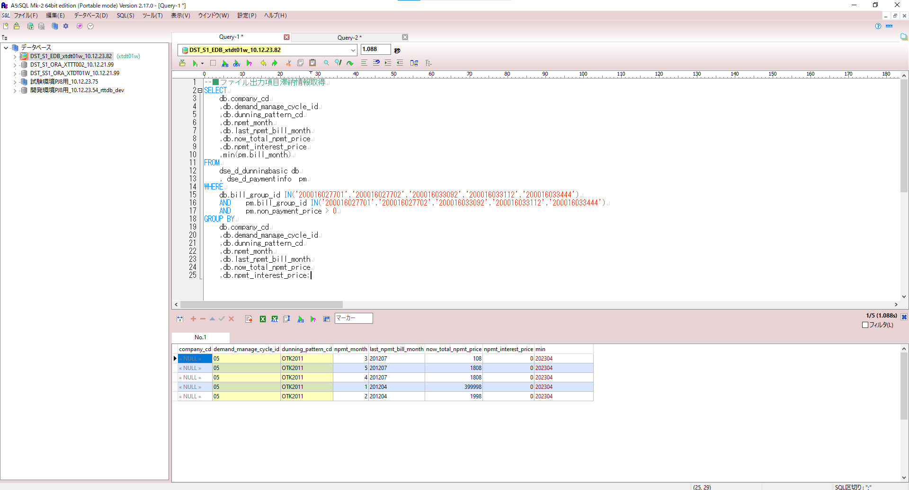

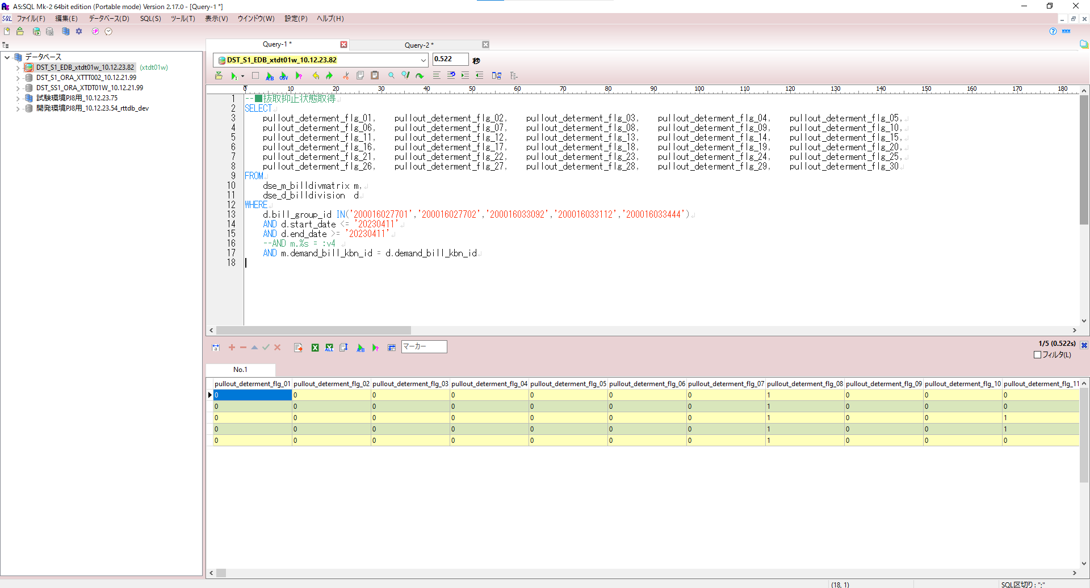

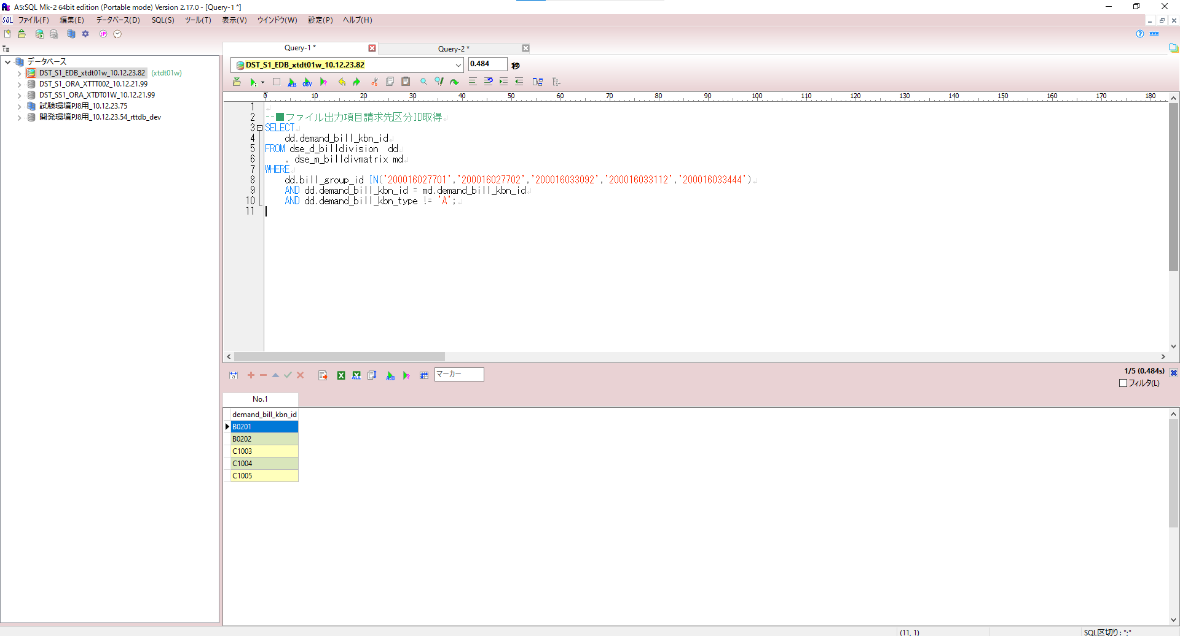

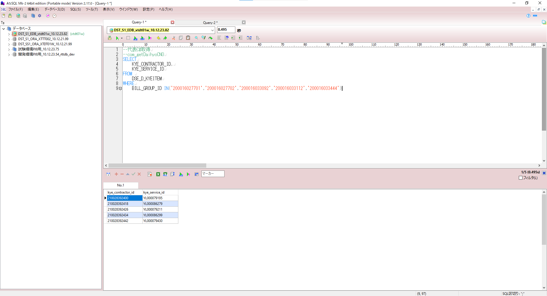

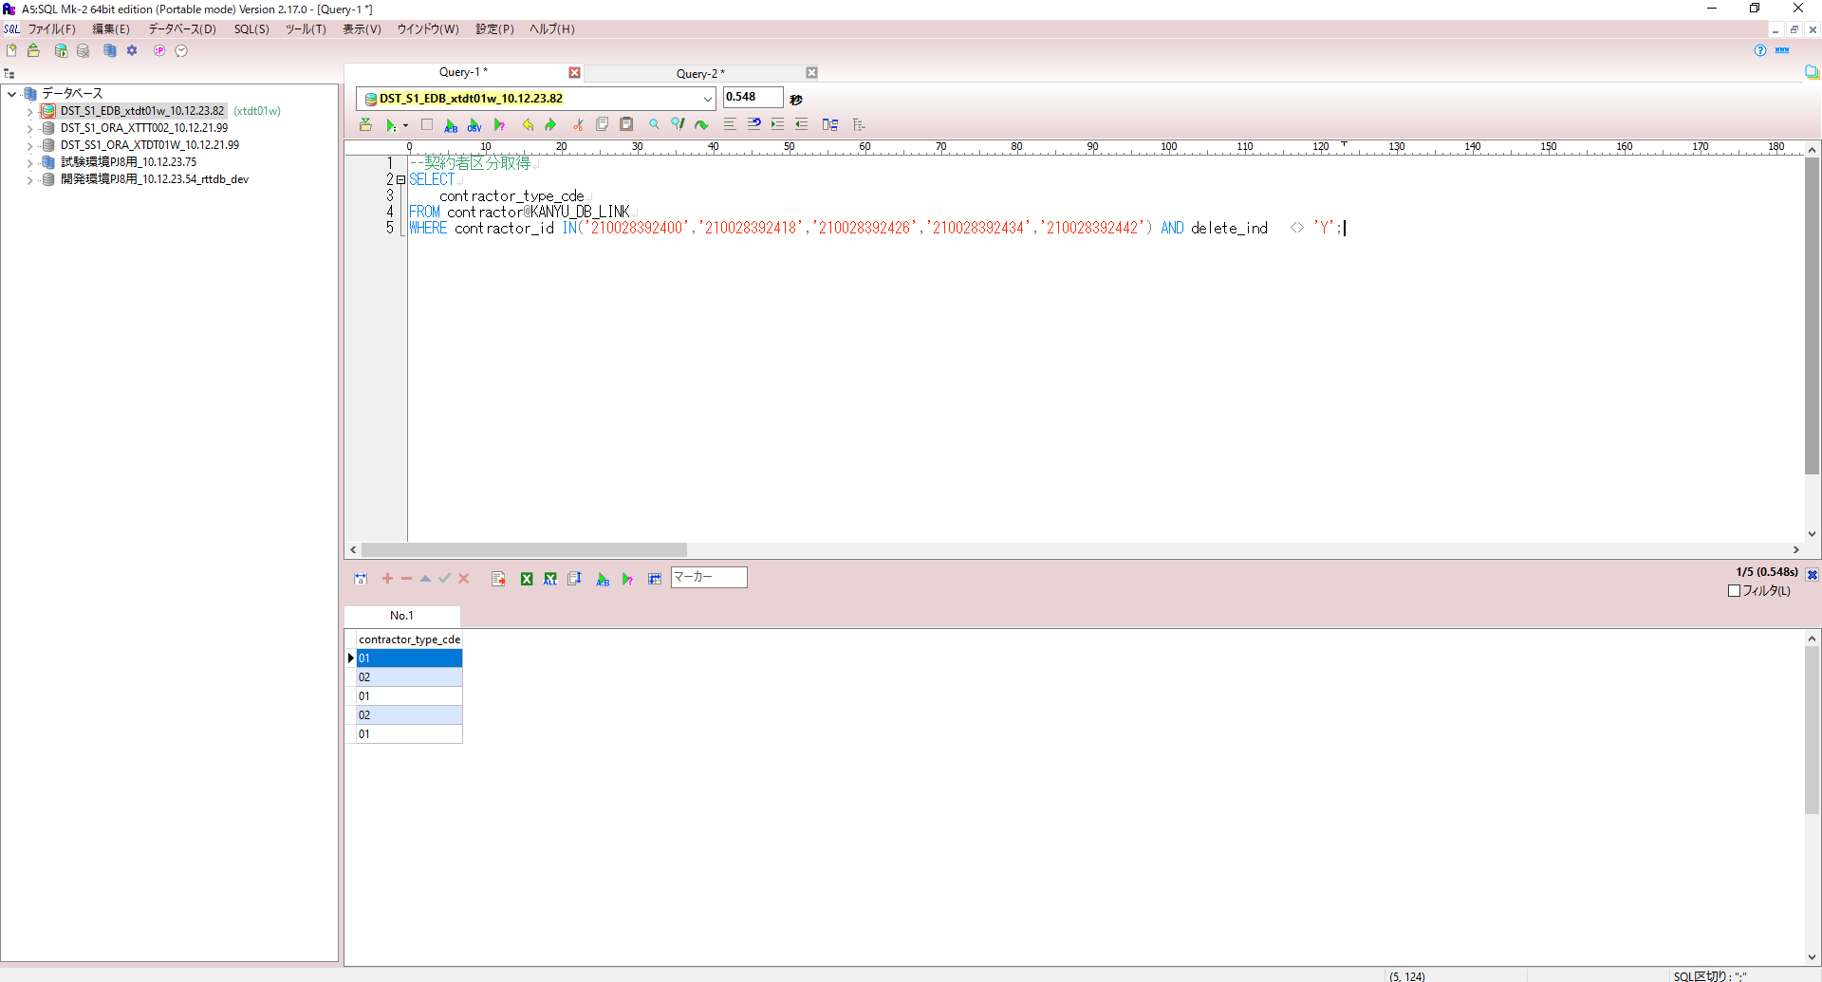

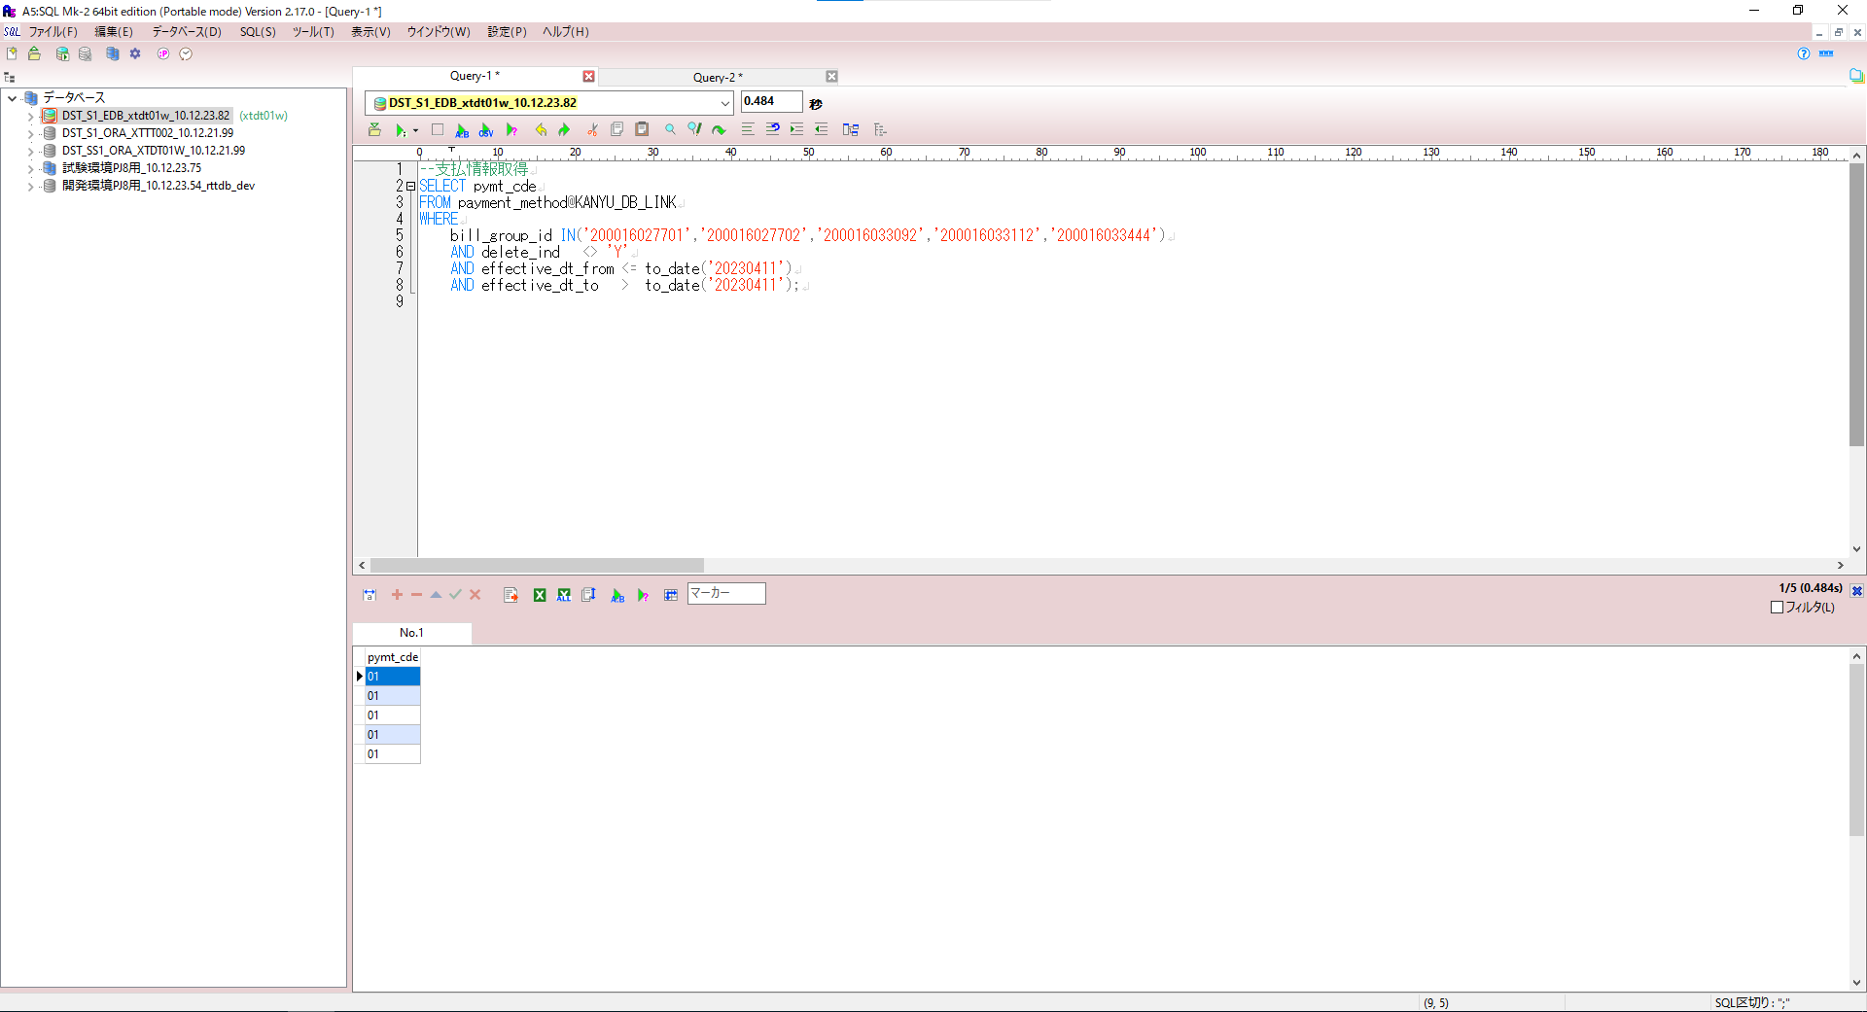

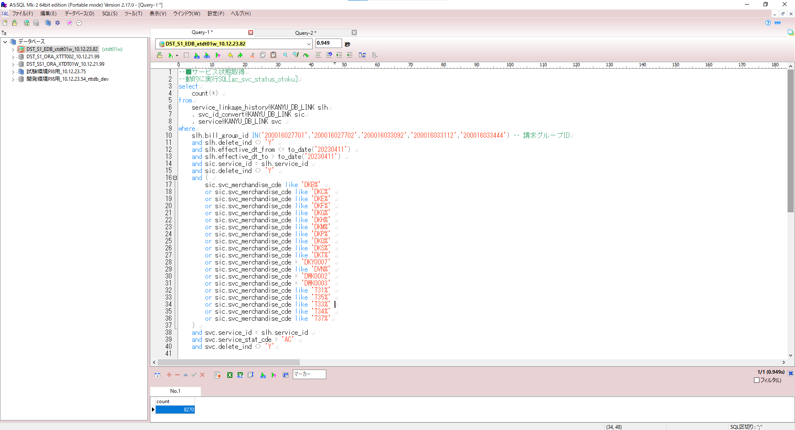

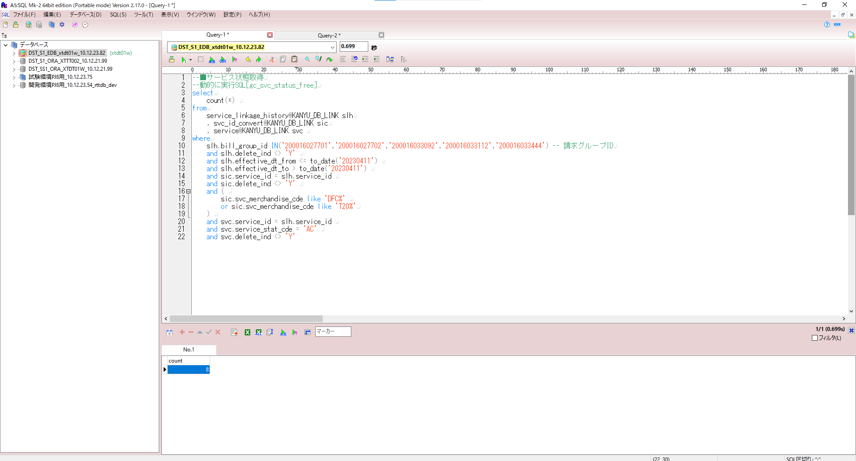

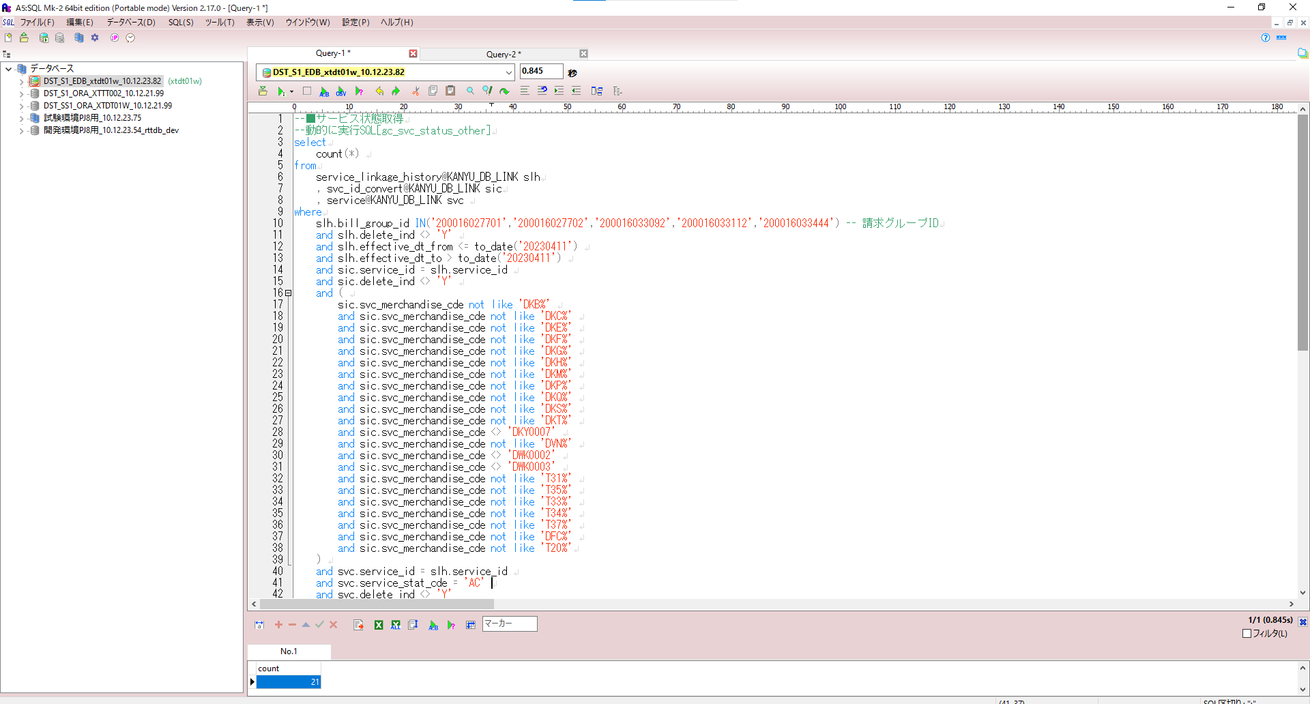

ジョブ処理
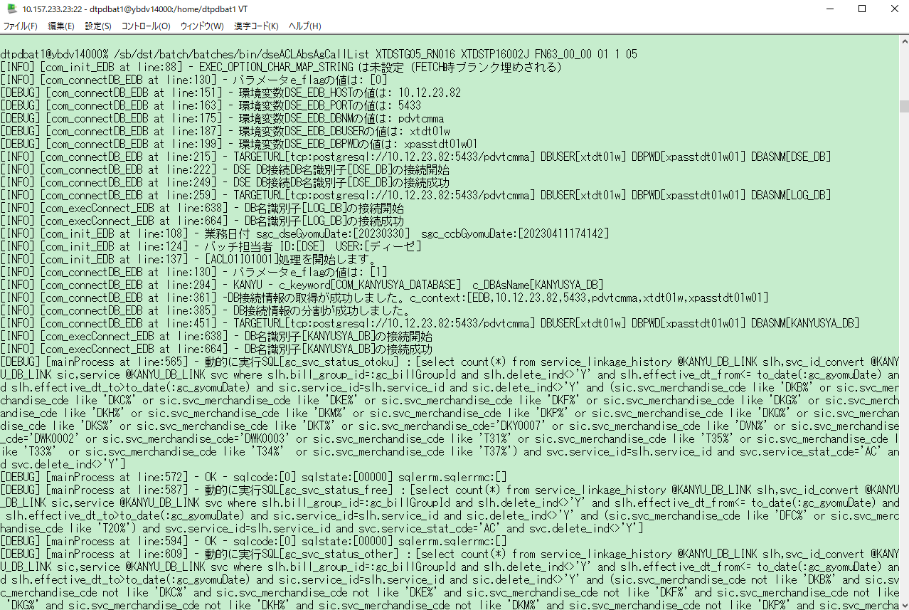

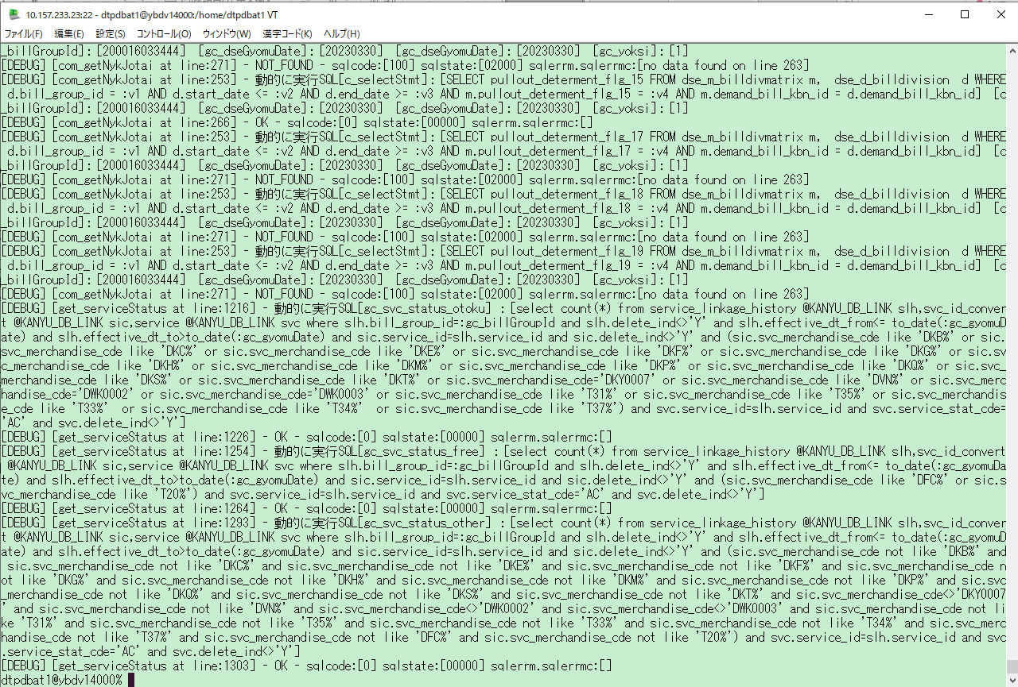

出力ファイル/DB：

COMPARE
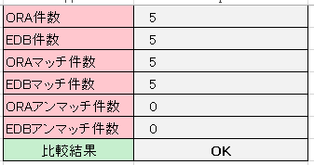
DB

